Nacional
Nacional
Año | Consumo bruto del SEN (GWh)
2018 | 318,236

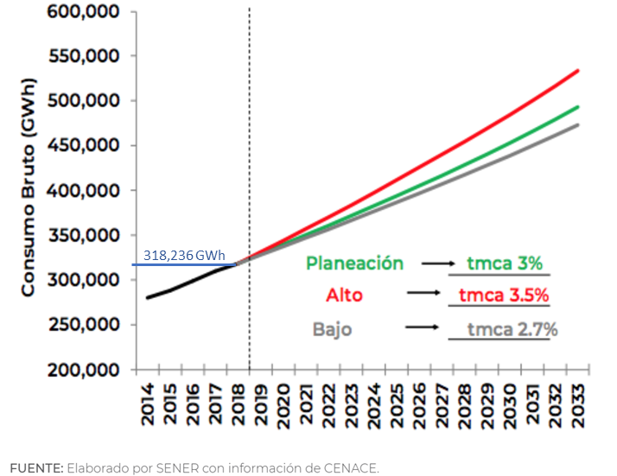
 | Escenarios
 | 2.7% | 3.0% | 3.5%
Año | Bajo | Medio | Alto
2018 | 318,236 | 318,236 | 318,236
2019 | 326,828 | 327,783 | 329,374
2020 | 335,653 | 337,617 | 340,902
2021 | 344,715 | 347,745 | 352,834
2022 | 354,023 | 358,177 | 365,183
2023 | 363,581 | 368,923 | 377,965
2024 | 373,398 | 379,990 | 391,193
2025 | 383,480 | 391,390 | 404,885
2026 | 393,834 | 403,132 | 419,056
2027 | 404,467 | 415,226 | 433,723
2028 | 415,388 | 427,683 | 448,903
2029 | 426,603 | 440,513 | 464,615
2030 | 438,122 | 453,728 | 480,876
2031 | 449,951 | 467,340 | 497,707
2032 | 462,100 | 481,361 | 515,127
2033 | 474,576 | 495,801 | 533,156
PRODESEN 2019 - 2033
 |  |  |  | FUENTE: GRÁFICO 6.9 PRONÓSTICO DE CONSUMO BRUTO DEL SEN 2019 — 2033, ESCENARIOS DE PLANEACIÓN, ALTO Y BAJO.
 |  |  |  | PRODESEN 2019 - 2033. SENER. Cap. VI, Secc. VI.7 consumo bruto 2019 - 2033. p. 41
Evolución Gen (GWh) 2018-2032
Año | Generación
2018 | 313,335
2019 | 323,798
2020 | 334,398
2021 | 345,380
2022 | 356,502
2023 | 367,653
2024 | 379,297
2025 | 390,908
2026 | 402,744
2027 | 415,107
2028 | 427,975
2029 | 441,302
2030 | 455,263
2031 | 469,773
2032 | 484,788
PRODESEN 2018 - 2032

Chihuahua
 | Chihuahua
 | Año | Generación bruta de Chihuahua (GWh)
 | 2017 | 14,422

 |  | Escenarios[1] |  |  |  | PRODESEN |  | LÍNEA BASE |  | PRODESEN 2018-2032 |  | PRODESEN 2019-2033
 |  | 3.0% | 3.2% | 3.8% |  | 2018-2032 | 2019-2033 | Adición [3] | Retiro | Adición [4] | Retiro | Adición [5] | Retiro [6]
 | Año | Bajo | Medio | Alto | Línea Base | PRODESEN 2018-2032 | PRODESEN 2019-2033
[2] | 2013 | 13,850 | 13,850 | 13,850 | 13,850 | 13,850 | 13,850
[2] | 2014 | 15,511 | 15,511 | 15,511 | 15,511 | 15,511 | 15,511
[2] | 2015 | 15,428 | 15,428 | 15,428 | 15,428 | 15,428 | 15,428
[2] | 2016 | 16,059 | 16,059 | 16,059 | 16,059 | 16,059 | 16,059
[2] | 2017 | 14,422 | 14,422 | 14,422 | 14,422 | 14,422 | 14,422
 | 2018 | 14,854 | 14,883 | 14,970 | 14,525 | 14,525 | 14,525 | 104 |  | 104 |  | -
 | 2019 | 15,300 | 15,359 | 15,538 | 22,990 | 22,990 | 15,932 | 8,465 |  | 8,465 |  | 1,407 | -
 | 2020 | 15,759 | 15,851 | 16,129 | 22,990 | 22,990 | 23,639 | - |  | - |  | 7,707 | -
 | 2021 | 16,232 | 16,358 | 16,742 | 23,957 | 23,957 | 23,639 | 967 |  | 967 |  | - | -
 | 2022 | 16,719 | 16,881 | 17,378 | 23,974 | 23,974 | 23,639 | 16 |  | 16 |  | - | -
 | 2023 | 17,220 | 17,422 | 18,038 | 20,967 | 20,967 | 25,152 | 163 | 3,170 | 163 | 3,170 | 87 | -1,426
 | 2024 | 17,737 | 17,979 | 18,724 | 21,512 | 21,512 | 25,155 | 545 |  | 545 |  | 3 | -
 | 2025 | 18,269 | 18,555 | 19,435 | 21,512 | 21,512 | 25,371 | - |  | - |  | 216 | -
 | 2026 | 18,817 | 19,148 | 20,174 | 21,512 | 21,512 | 25,630 | - |  | - |  | 260 | -
 | 2027 | 19,381 | 19,761 | 20,940 | 25,675 | 25,675 | 25,845 | 4,163 |  | 4,163 |  | 215 | -
 | 2028 | 19,963 | 20,393 | 21,736 | 21,849 | 21,849 | 29,631 | 606 | 4,432 | 606 | 4,432 | 3,786
 | 2029 | 20,562 | 21,046 | 22,562 | 21,849 | 21,849 | 29,804 | - |  | - |  | 173 | -
 | 2030 | 21,179 | 21,719 | 23,420 | 22,774 | 22,774 | 29,804 | 925 |  | 925 |  | - | -
 | 2031 | 21,814 | 22,414 | 24,309 | 22,774 | 22,774 | 29,804 | - |  | - |  | - | -
 | 2032 | 22,468 | 23,132 | 25,233 | 22,774 | 22,774 | 29,804 | - |  | - |  | - | -
 | 2033 | 23,142 | 23,872 | 26,192 | 22,774 | 22,774 | 29,804 |  |  |  |  | - | -

 | [1] FUENTE: TABLA 6.6 PRONÓSTICO DEL CONSUMO BRUTO 2019 — 2033, ESCENARIOS PLANEACIÓN, ALTO Y BAJO
 | PRODESEN 2019 - 2033. SENER. Cap. VI, Secc. VI.7 consumo bruto 2019 - 2033. p. 41

 | [2] Fuente: ver la hoja "Gen bruta Nal y Chih 2013-2017" de este libro

 | [3] Fuente: ver la hoja "Adicion de plantas PRODESEN 19", celdas N57:O78, del libro "C:\Users\Luisa\Desktop\AKR\PECC Copy\00 Comentarios 20200623\00 Comparacion PRODESEN 2019 vs 2020\06 Sector Eléctrico PECC Chih Comparado.xlsx"

 | [4] Fuente: ver la hoja "Adicion de plantas PRODESEN 19", celdas N57:O78, del libro "C:\Users\Luisa\Desktop\AKR\PECC Copy\00 Comentarios 20200623\00 Comparacion PRODESEN 2019 vs 2020\06 Sector Eléctrico PECC Chih Comparado.xlsx"

 | [5] Fuente: ver la hoja "Adicion de plantas PRODESEN 19" del libro C:\Users\Luisa\Desktop\AKR\PECC Copy\00 Comentarios 20200623\00 Comparacion PRODESEN 2019 vs 2020\06 Sector Eléctrico PECC Chih Comparado.xlsx

 | [6] Fuente: ver la hoja "Adicion de plantas PRODESEN 19", celdas D18:O32, del libro "C:\Users\Luisa\Desktop\AKR\PECC Copy\00 Comentarios 20200623\00 Comparacion PRODESEN 2019 vs 2020\06 Sector Eléctrico PECC Chih Comparado.xlsx"
 |  | De las plantas que estaban programadas para su retiro en el PRODESEN 2018-2032, en esta columna no se consideran las de Samalayuca II porque parece que ya están consideradas en el progama indicativo de instalación de centrales eléctricas del PRODESEN 2019-2032 (i.e. columna J)
 |  | Además, de las plantas que se van a repotenciar, sólo se considera como aumneto adicional el 45%, 1,426 = (45%)(3,170)

 |  | P-2018-2032 | P-2019-2032

 |  | RETIRO | RETIRO
 |  | ADICION | REPOTEN.
 |  |  | ADICION

